Potvrzení
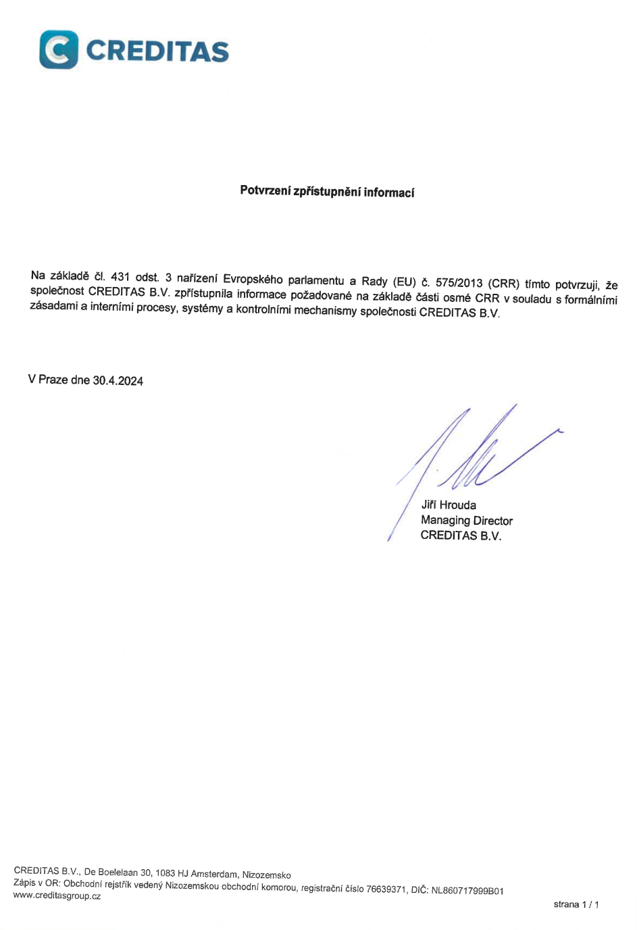
Písemné potvrzení člena vedoucího orgánu nebo vrcholného vedení
V souladu s čl. 431 odst. 3 nařízení Evropského parlamentu a Rady (EU) č. 575/2013 (CRR) nejméně jeden člen vedoucího orgánu nebo vrcholného vedení písemně potvrdí, že instituce zpřístupnila informace požadované na základě části osmé CRR v souladu s formálními zásadami a interními procesy, systémy a kontrolními mechanismy instituce. Písemné potvrzení a klíčové prvky formálních zásad instituce přijatých k naplnění požadavků na zpřístupňování informací musí být součástí informací, které instituce zpřístupňuje (čl. 431 odst. 3, první pododstavec CRR).

Vložte kopii písemného potvrzení člena vedoucího orgánu nebo vrcholného vedení, např. ve formátu pdf.

